GR-1 設定
GACHAレジ「GR-1」設定データ作成注文書 【要返信①】

（送信先）株式会社ＴＢグループ 設定データ作成受付担当宛て
 | メール：sa-gr-1-tbg@tb-group.co.jp

GACHAレジ「GR-1」をご購入いただきましてありがとうございます。
本書では「GR-1」で使用する設定データの作成依頼について説明します。

≪設定データ作成費用（消費税込）について≫

ご希望される「設定データ」の作成（送付）方法について、以下の該当項目に「〇」をご選択
またはご記入ください。

依頼選択 | 名称 |  |  | 金額 | 御支払い方法 | 内容
 | 設定データ作成（SDカード付） |  |  | ¥8,800 | 代引き | SDカード付で依頼致します

 | 設定データ作成（メール送付） ※SDカードはお客様にてご用意願います |  |  | ¥6,600 | 銀行振込 | メール送付で依頼致します

※「設定データ作成（SDカード付）」の金額は代引き手数料込みの価格となります。

上記項目で、「設定データ作成（SDカード付）」をご選択され、インボイス発行をご希望
される場合は、以下の項目に「〇」をご選択またはご記入ください。
なお、インボイス記載のご請求先は会社名（または屋号とお客様名）となります。
※「設定データ作成（メール送付）」の場合は、事前にお送りしますご請求書がインボイスとなります。

依頼選択 | 内容
 | インボイス発行を希望する

お手数ですが下記のお客様情報のご入力をお願いいたします。

同意 | 内容
 | 個人情報の取り扱い（プライバシーポリシー）に同意する

 |  |  |  |  |  |  | ※メールアドレスは必須入力事項となります。
フリガナ |  |  |  |  | 電話番号
お名前 |  |  |  |  | 携帯
 |  |  |  |  | FAX
 |  |  |  |  | E_Mail
フリガナ
会社名 屋号
フリガナ
店舗住所
※ＳＤカードの送付先が上記と異なる場合
フリガナ
ご送付先
レジの ご購入先
備考 (自由記載欄)
 |  |  |  |  |  |  | ※太枠線内は必須事項となります。
＜個人情報の取り扱いについて＞
弊社のプライバシーポリシーは下記URLよりご確認いただけます。
https://www.tb-group.co.jp/security/privacypolicy/
≪メッセージ、部門設定作成依頼書について≫

レシートに印刷するヘッダーメッセージ及び、フッターメッセージ作成、各部門設定の作成等を
弊社に依頼される場合は、次ページの作成依頼書に必要事項をご入力の上、メールにて
お申し込みください（有償：上記金額ご参照願います）。

※部門設定以外はレジ新規購入時（初期状態）のみ受付いたします。

（依頼書の送付・連絡先について）
株式会社ＴＢグループ 設定データ作成受付担当宛て
メール：sa-gr-1-tbg@tb-group.co.jp
TEL：03－5684－5425

※お送りいただきました注文書・依頼書についてはご返却いたしません。ご了承願います。

作成したメッセージおよび部門設定等は、SDカードに保存した状態、又はメールで発送します。
ご使用されるGACHAレジ「GR-1」への反映（ダウンロード）はお客様にて実施ください。

【お願い】
１．設定データ作成依頼書の①から④まで依頼内容の漏れの無いようにご入力の上、メールに
添付いただき、ご送付・ご依頼ください。
２．作成依頼を弊社で受信後、弊社から受付確認の返信メールを送信します。返信が来ない
場合は、お客様からの送信が弊社に届いていない可能性がございますので、お手数ですが
下記までご連絡ください。
設定データ作成依頼に関するお問い合わせ：
TEL：０３－５６８４－５４２５
【平日9:00～12:00、13:00～17:00 土日・祝祭日・弊社休日を除く】
３．年末年始やＧＷ、夏季休暇などは混み合ってお届けに時間がかかることが予想されます。
あらかじめ日数に余裕をもって、お申し込みください。
設定データ作成迄の期間は、本依頼書受領・内容確認後、最短5営業日後の発送となります。
４．お申し込み後の変更やキャンセルは承れませんので、お間違えの無いようにご入力のうえ、
ご依頼ください。
５．作成した設定は発送前に内容確認用のサンプルレシートをメールにて送付いたします。
６．届いたＳＤカード又は、メールで送付した各設定データを「GR-1」に反映させる方法に
つきましては、取扱説明書「各設定内容を本レジに読み込む」をお読みください。
７．SDカード付でのご注文のお客様は、SDカード発送、お受取り時、商品代引きにてお取引
させて頂きます。メール送付のお客様は、お振込み銀行をご案内させて頂き、ご入金確認
後、メールにて設定データを送付いたします（振込手数料は、お客様ご負担となります）。

GACHAレジ「GR-1」 設定データ作成依頼書 【要返信②】

（送信先）株式会社ＴＢグループ 設定データ作成受付担当宛て
 | メール：sa-gr-1-tbg@tb-group.co.jp

※部門設定以外はレジ新規購入時（初期状態）のみ受付いたします。

①ヘッダーメッセージ
 | 下記リスト(ヘッダー部に印字するメッセージ)よりメッセージ番号を選んでください
 | （印字しない行のメッセージ番号は「1」を入れてください。）
 |  | メッセージ番号 | 電話（11または12）選択時の電話番号
 |  |  | 任意（999）選択時のメッセージ内容（半角ｶﾅ英数字 最大32文字）
 | 1行目
 | 2行目
 | 3行目
 | 4行目
 | 5行目
 | 6行目

②フッターメッセージ
 | 下記リスト(フッター部に印字するメッセージ)よりメッセージ番号を選んでください
 | （印字しない行のメッセージ番号は「1」を入れてください。）
 |  | メッセージ番号 | 電話（11または12）選択時の電話番号
 |  |  | 任意（999）選択時のメッセージ内容（半角ｶﾅ英数字 最大32文字）
 | 1行目
 | 2行目
 | 3行目
 | 4行目

③部門設定
 | 単価を設定しない場合「０」を記入してください。
 | 税属性は「内税」「外税」「非課税」から選択してください。
 | 下記リスト（部門キーへの名称設定）より名称番号を選んでください
 | 部門1 | 単価 |  | 税属性 |  | 税率
 |  | 名称番号 | 任意（999）選択時の部門名（半角ｶﾅ英数字 最大16文字）

 | 部門2 | 単価 |  | 税属性 |  | 税率
 |  | 名称番号 | 任意（999）選択時の部門名（半角ｶﾅ英数字 最大16文字）

 | 部門3 | 単価 |  | 税属性 |  | 税率
 |  | 名称番号 | 任意（999）選択時の部門名（半角ｶﾅ英数字 最大16文字）

 | 部門4 | 単価 |  | 税属性 |  | 税率
 |  | 名称番号 | 任意（999）選択時の部門名（半角ｶﾅ英数字 最大16文字）

④事業者番号
 | 印字する事業者番号を入力してください（頭のTを除く数字13桁）

【ご依頼時のポイント】
 | ●電話番号はヘッダー／フッターメッセージで設定した場合、領収書には印字され
 | ません。
 | ●事業者登録番号はレシートへの印字が可能ですが領収書には印字されません。

GACHAレジ「GR-1」 設定データ作成依頼書

GACHAレジ「GR-1」 設定データ作成依頼書

GACHAレジ「GR-1」 設定データ作成依頼書

レシートのヘッダーメッセージ、フッターメッセージ印字範囲は以下をご参考ください。
（領収書はヘッダーメッセージ、フッターメッセージの印字はできません）
＜レシート印字例＞
店名ロゴ
エリア
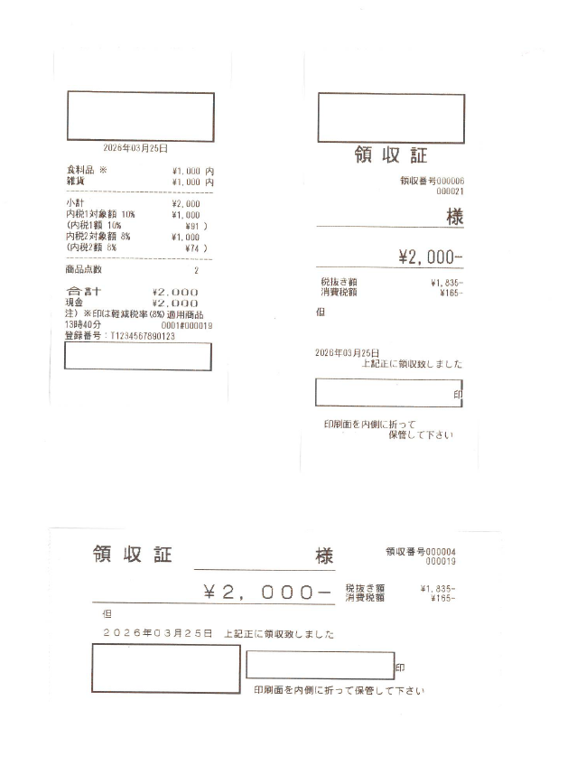

ヘッダーメッセージ
エリア

フッターメッセージ
エリア

店名スタンプ
エリア

